Top10_HD
Index (klikken)
Top 10 gestelde hoofddiagnosen in PZ, 2018

Top 10 gestelde hoofddiagnosen in PZ, 2018
Hoofddiagnose bij opname | Aantal verblijven | %
Alcoholmisbruik | 8557 | 16.75
Depressie | 7289 | 14.27
Psychotische stoornissen | 6016 | 11.78
Aanpassingsstoornis | 5274 | 10.32
Drugmisbruik | 4757 | 9.31
Schizofrenie | 4249 | 8.32
Bipolaire stoornissen | 2730 | 5.34
Angst & stress | 1669 | 3.27
Persoonlijkheidsst.-Cl_B | 1573 | 3.08
Autisme | 985 | 1.93
Andere | 7987 | 15.63
Totaal | 51086 | 100.00

Detail_top10
Index (klikken)
Top 10 gestelde gedetailleerde hoofddiagnosen in PZ, 2018

DSM-IV-code | Beschrijving | Aantal verblijven | %
30390/1 | Alcoholafhankelijkheid | 7502 | 29.58
2989/1 | Psychotische stoornis NOS | 4215 | 16.62
29530/1 | Schizofrenie, paranoïde type | 3207 | 12.64
30480/1 | Afhankelijkheid van meerdere substanties | 1711 | 6.75
3094/1 | Aanpassingstoornis met gecombineerde gedragsgestoorde en emotionele problemen | 1700 | 6.70
311/1 | Depressieve stoornis NOS | 1625 | 6.41
29633/1 | Majeure depressieve stoornis, recurrent en ernstig zonder psychotische kenmerken | 1487 | 5.86
30928/1 | Aanpassingstoornis met gecombineerde angstige en depressieve gevoelens | 1350 | 5.32
30183/1 | Borderline persoonlijkheidstoornis | 1340 | 5.28
3090/1 | Aanpassingstoornis met depressieve gevoelens | 1227 | 4.84
Top 10 gestelde gedetailleerde hoofddiagnosen in PZ, 2018

Top10_0_17
Index (klikken)
Top 10 gestelde hoofddiagnosen voor kinderen en jongeren van 0 tot 17 jaar in PZ, 2018

Top 10 gestelde hoofddiagnosen voor kinderen en jongeren van 0 tot 17 jaar in PZ, 2018
Hoofddiagnose bij opname | Aantal verblijven | %
Aanpassingsstoornis | 447 | 15.74
Depressie | 411 | 14.48
Autisme | 387 | 13.63
Uitgestelde diagnose | 298 | 10.50
Relatiestoornis | 255 | 8.98
Aandacht-/gedragsstoornissen. | 238 | 8.38
Angst & stress | 176 | 6.20
Ontwikkelingsstoornissen | 106 | 3.73
Drugmisbruik | 97 | 3.42
Eetstoornis | 97 | 3.42
Andere | 327 | 11.52
Totaal | 2839 | 100.00

Top10_18_64
Index (klikken)
Top 10 gestelde hoofddiagnosen voor volwassenen van 18 tot 64 jaar in PZ, 2018

Top 10 gestelde hoofddiagnosen voor volwassenen van 18 tot 64 jaar in PZ, 2018
Hoofddiagnose bij opname | Aantal verblijven | %
Alcoholmisbruik | 8206 | 18.43
Depressie | 5933 | 13.33
Psychotische stoornissen | 5582 | 12.54
Drugmisbruik | 4688 | 10.53
Aanpassingsstoornis | 4582 | 10.29
Schizofrenie | 4042 | 9.08
Bipolaire stoornissen | 2337 | 5.25
Persoonlijkheidsst.-Cl_B | 1602 | 3.60
Angst & stress | 1403 | 3.15
Persoonlijkheidsst.-Cl_C | 701 | 1.57
Andere | 5445 | 12.23
Totaal | 44521 | 100.00

Top10_65plus
Index (klikken)
Top 10 gestelde hoofddiagnosen voor ouderen van 65 jaar of ouder in PZ, 2018

Top 10 gestelde hoofddiagnosen voor ouderen van 65 jaar of ouder in PZ, 2018
Hoofddiagnose bij opname | Aantal verblijven | %
Depressie | 1229 | 23.00
Alcoholmisbruik | 571 | 10.68
Cognitieve stoornis | 564 | 10.55
Dementie | 508 | 9.51
Bipolaire stoornissen | 496 | 9.28
Psychotische stoornissen | 469 | 8.78
Aanpassingsstoornis | 361 | 6.76
Schizofrenie | 286 | 5.35
Angst & stress | 148 | 2.77
Uitgestelde diagnose | 116 | 2.17
Andere | 596 | 11.15
Totaal | 5344 | 100.00

Top10_man
Index (klikken)
Top 10 gestelde hoofddiagnosen bij mannen in PZ, 2018

Top 10 gestelde hoofddiagnosen bij mannen in PZ, 2018
Hoofddiagnose bij opname | Aantal verblijven | %
Alcoholmisbruik | 5640 | 20.21
Psychotische stoornissen | 3641 | 13.05
Drugmisbruik | 3616 | 12.96
Schizofrenie | 3208 | 11.50
Depressie | 2578 | 9.24
Aanpassingsstoornis | 1971 | 7.06
Bipolaire stoornissen | 1218 | 4.37
Autisme | 722 | 2.59
Angst & stress | 604 | 2.16
Uitgestelde diagnose | 503 | 1.80
Andere | 4201 | 15.06
Totaal | 27902 | 100.00

Top10_vrouw
Index (klikken)
Top 10 gestelde hoofddiagnosen bij vrouwen in PZ, 2018

Top 10 gestelde hoofddiagnosen bij vrouwen in PZ, 2018
Hoofddiagnose bij opname | Aantal verblijven | %
Depressie | 4995 | 20.14
Aanpassingsstoornis | 3419 | 13.79
Alcoholmisbruik | 3141 | 12.66
Psychotische stoornissen | 2495 | 10.06
Bipolaire stoornissen | 1634 | 6.59
Persoonlijkheidsst.-Cl_B | 1270 | 5.12
Drugmisbruik | 1208 | 4.87
Schizofrenie | 1124 | 4.53
Angst & stress | 1123 | 4.53
Eetstoornis | 557 | 2.25
Andere | 3836 | 15.47
Totaal | 24802 | 100.00

Top10_Ntw_volw_grafieken
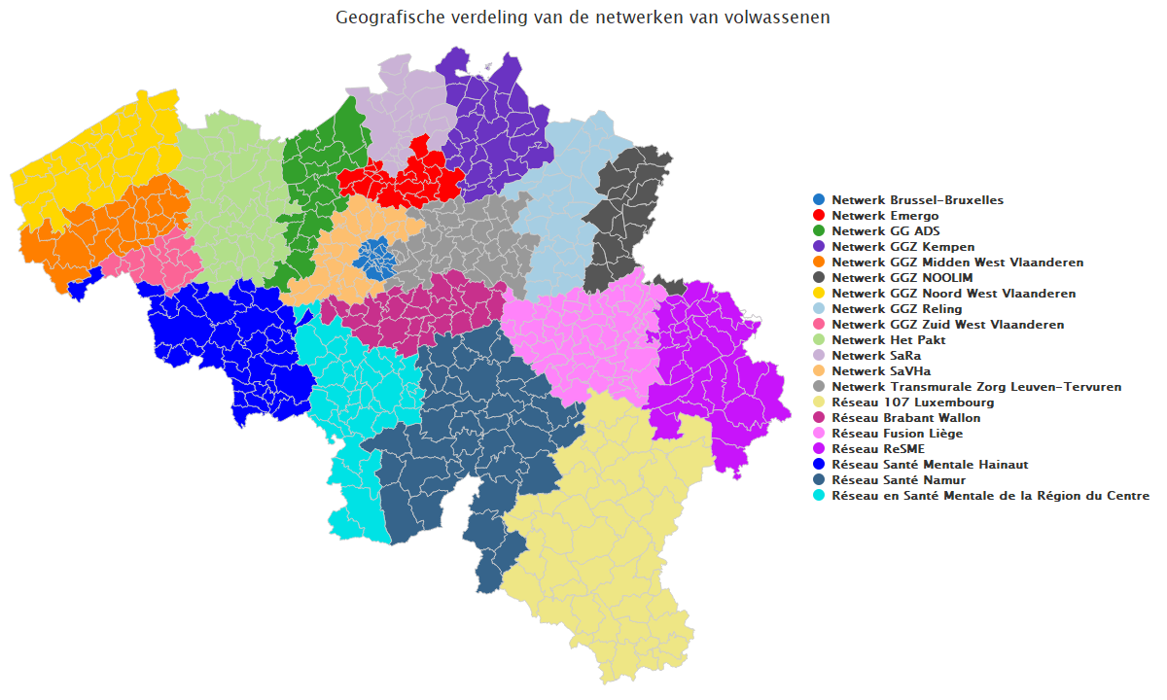
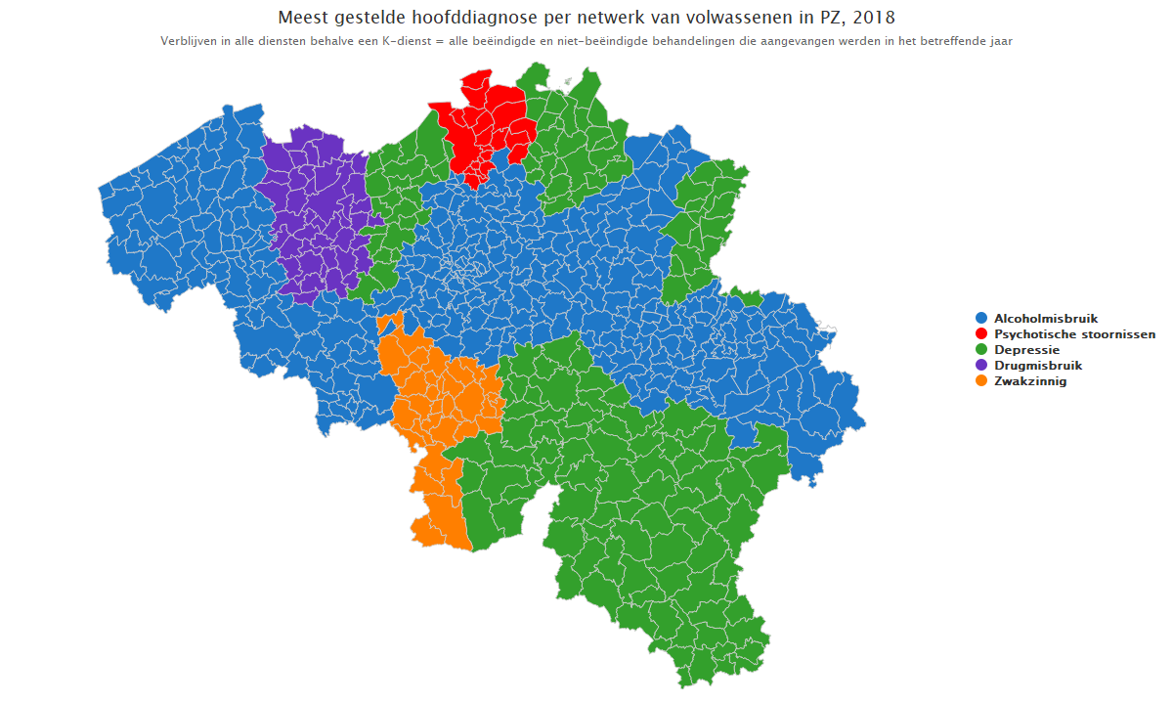
Index (klikken)

Top10_Ntw_Kind_grafieken
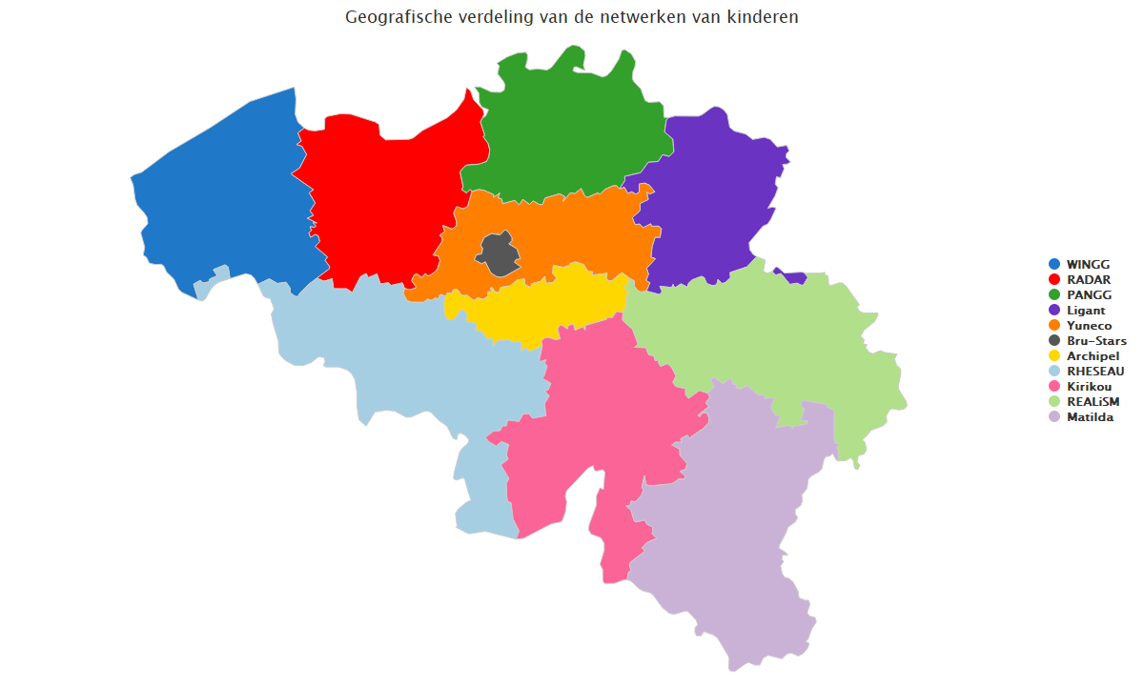
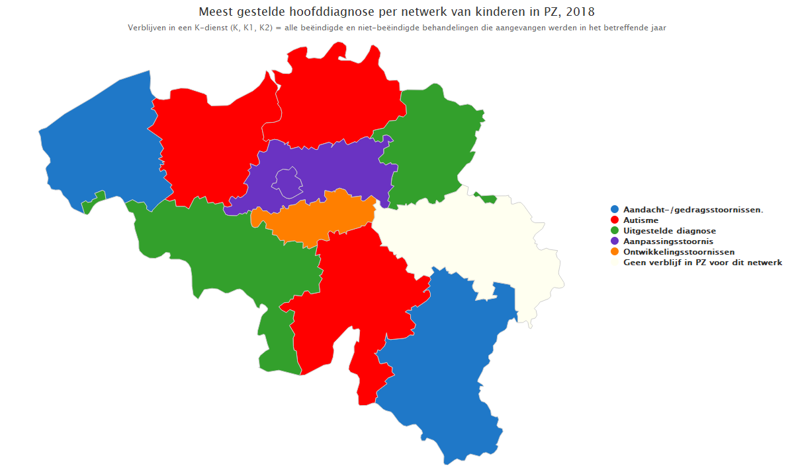
Index (klikken)

